PENDAMPING BUPENA
 | CATATAN : BUKU INI UNTUK MEMPERKUAT/MEMPERKAYA SOAL-SOAL YANG ADA DALAM BUKU TEMATIK

 |  | SURAT PESANAN BUKU REFERENSI GURU
UNTUK MEMPERKAYA SOAL-SOAL "KURIKULUM 2013 REVISI"

 | NAMA | :
 | JABATAN | :
 | SEKOLAH | :
 | NO TLP/HP | :

No | KODE BUKU | JUDUL BUKU | PENGARANG | HARGA | EKS | JUMLAH (RP)
1 | 0023712990 | BUPENA REV : 1A (TEMA 1 & 2) | IRENE | 105,000 |  | -
2 | 0023713000 | BUPENA REV : 1B (TEMA 3 & 4) | IRENE | 108,000 |  | -
3 | 0023713010 | BUPENA REV : 1C (TEMA 5 & 6) | IRENE | 105,000 |  | -
4 | 0023713020 | BUPENA REV : 1D (TEMA 7 & 8) | IRENE | 108,000 |  | -
5 | 0023713030 | BUPENA REV : 2A (TEMA 1 & 2) | IRENE | 99,000 |  | -
6 | 0023713040 | BUPENA REV : 2B (TEMA 3 & 4) | IRENE | 105,000 |  | -
7 | 0023713050 | BUPENA REV : 2C (TEMA 5 & 6) | IRENE | 108,000 |  | -
8 | 0023713060 | BUPENA REV : 2D (TEMA 7 & 8) | IRENE | 113,000 |  | -
9 | 0023713070 | BUPENA REV : 3A (TEMA 1 & 2) | IRENE | 115,000 |  | -
10 | 0023713080 | BUPENA REV : 3B (TEMA 3 & 4) | IRENE | 119,000 |  | -
11 | 0023713090 | BUPENA REV : 3C (TEMA 5 & 6) | IRENE | 101,000 |  | -
12 | 0023713100 | BUPENA REV : 3D (TEMA 7 & 8) | IRENE | 101,000 |  | -
13 | 0023713110 | BUPENA REV : 4A (TEMA 1, 2 & 3) | IRENE | 119,000 |  | -
14 | 0023713120 | BUPENA REV : 4B (TEMA 4 & 5) | IRENE | 92,000 |  | -
15 | 0023713130 | BUPENA REV : 4C (TEMA 6 & 7) | IRENE | 99,000 |  | -
16 | 0023713140 | BUPENA REV : 4D (TEMA 8 & 9) | IRENE | 108,000 |  | -
17 | 0023713150 | BUPENA REV: 5A (TEMA 1, 2 & 3) | IRENE | 119,000 |  | -
18 | 0023713160 | BUPENA REV: 5B (TEMA 4 & 5) | IRENE | 91,000 |  | -
19 | 0023713170 | BUPENA REV: 5C (TEMA 6 & 7) | IRENE | 101,000 |  | -
20 | 0023713180 | BUPENA REV: 5D (TEMA 8 & 9) | IRENE | 113,000 |  | -
21 | 0023713190 | BUPENA REV: 6A (TEMA 1, 2 & 3) | IRENE | 124,000 |  | -
22 | 0023713200 | BUPENA REV: 6B (TEMA 4 & 5) | IRENE | 115,000 |  | -
23 | 0023713210 | BUPENA REV: 6C (TEMA 6 & 7) | IRENE | 89,000 |  | -
24 | 0023713220 | BUPENA REV: 6D (TEMA 8 & 9) | IRENE | 117,000 |  | -
TOTAL |  |  |  | 2,574,000
CATATAN :
 | * Dilampiri dg tanda tangan pemesan dan di stempel sekolah
 | * Dilampiri dg Fotocopi KTP
 | * Mendapatkan BONUS PERANGKAT PEMBELAJARAN K.13 REVISI
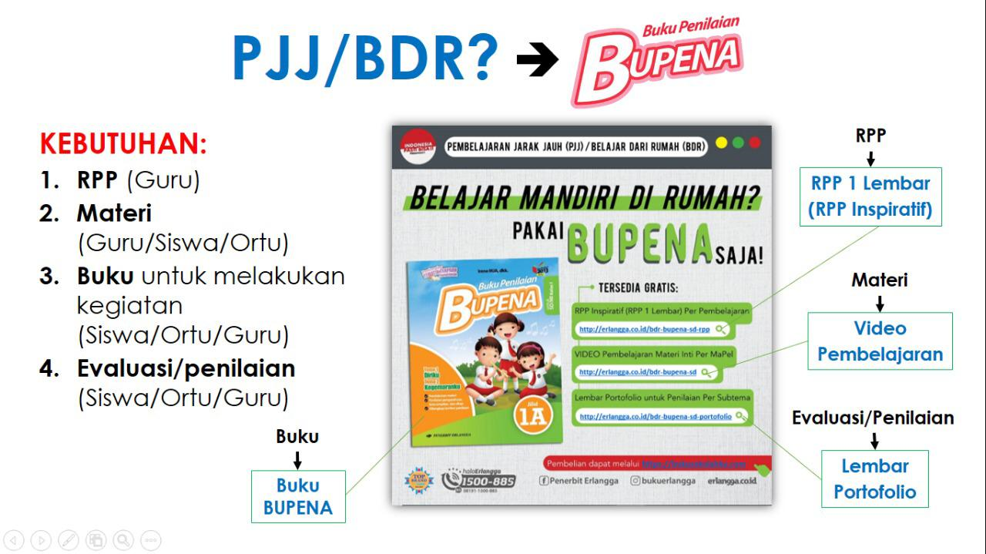
 |  |  |  |  | BLITAR,
 | Penerima Pesanan, |  |  |  | Pemesan,

 | Chanki Defrianta
 | Ka. Rep. Blitar |  |  |  | NIP.
Contact Person:
 | HP : '081 2177 36 636 ( CHANKI WA )
 | 085-74881-3698 (CHANKI TELP )

